quadro_resumo
QUADRO RESUMO DA AVALIAÇÃO
Proponente: | Raimunda Laercia Dourado da Silva |  |  |  | CPF: 577.518.031-34
Proprietário: | Raimunda Laercia Dourado da Silva |  |  |  | CPF:577.518.031-34
Agencia: | UA Guaraí (18)
Identificação: | Fazenda Ypê
Município: | Guaraí |  |  |  | UF: TO
MAPA DA ÁREA

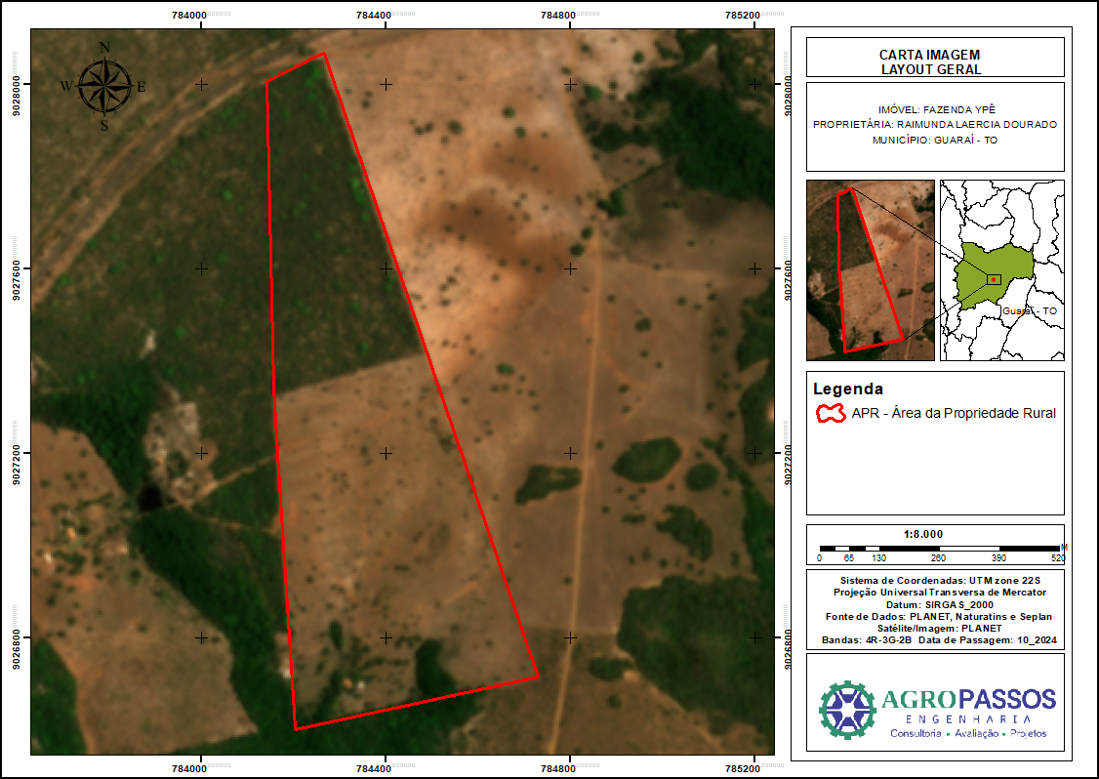

IMOVEL
Nº Matrícula |  | Identificação |  | Área há | Área Construída m²
13157 |  | fazenda |  | 48.3293 | 300
VALORES
Nº Matrícula |  |  | Valor de mercado |  |  | Liquidação forçada
13157 |  |  | R$ 25.000.000,00 |  |  | R$ 65.000.000,00

